Sheet1
課題内容：勤務先使用環境学習
 | 9：00～12：00 | Unityでプログラミングをやってみよう【C#基本】(プログラミング作成・動作理解)
 | 12：00～13：00 | 昼食
 | 13：00～15：00 | Unityでプログラミングをやってみよう【C#基本】(プログラミング作成・動作理解)
 | 15：00～17：30 | ゲーム開発ができるようになる基礎知識まとめ(資料まとめ)
 | 17：30～18：00 | 本日のまとめ／明日の課題準備

 | 1．Unityでプログラミングをやってみよう【C#基本】
 | https://dkrevel.com/makegame-beginner/program-beginner/

 | 上記URL内容を確認しながらプログラムの作成を行いました。

 | Unityでプログラミングをやってみよう【C#基本】

 | UnityのC#でループ文を書いてみよう

 | whileループ

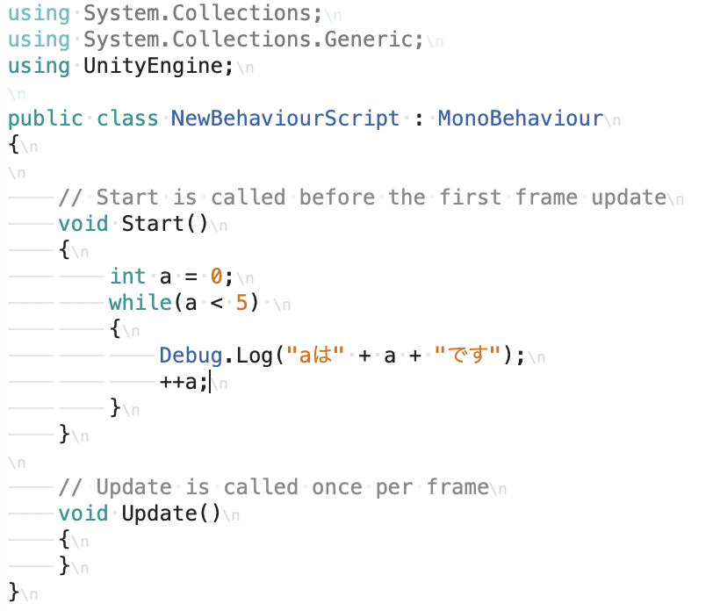

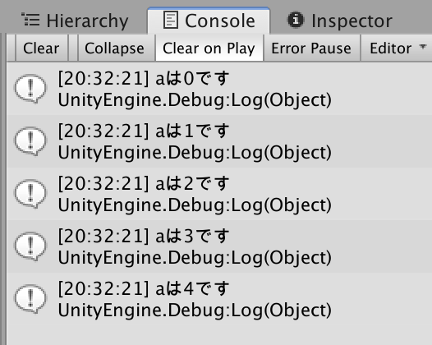

 | int a = 0;
 | bool b = a < 5;
 | while(b)
 | {
 | ++a;
 | }

 | int a = 0;
 | bool b = a < 5;
 | while(b)
 | {
 | ++a;
 | b = a < 5;
 | }

 | Updateとループ文との違い

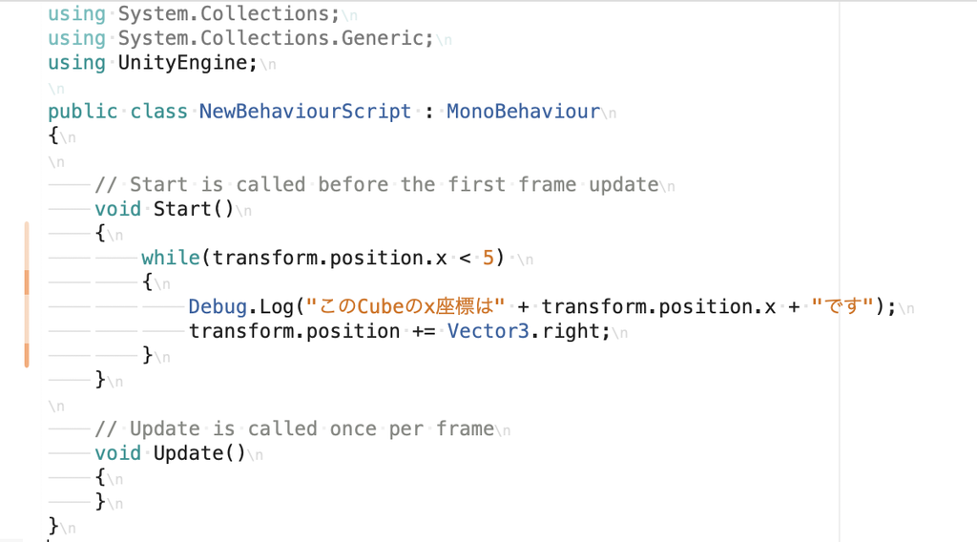

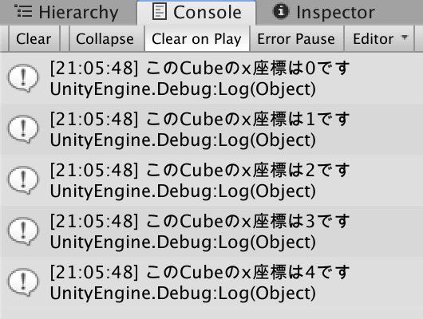

 | Updateの処理
 | （計算処理の中で呼ばれる→描画）→（計算処理で呼ばれる→描画）→・・・以下ループ。

 | ループ文の処理
 | （計算処理で呼ばれる（ここでループ）→描画）

 | breakとcontinue
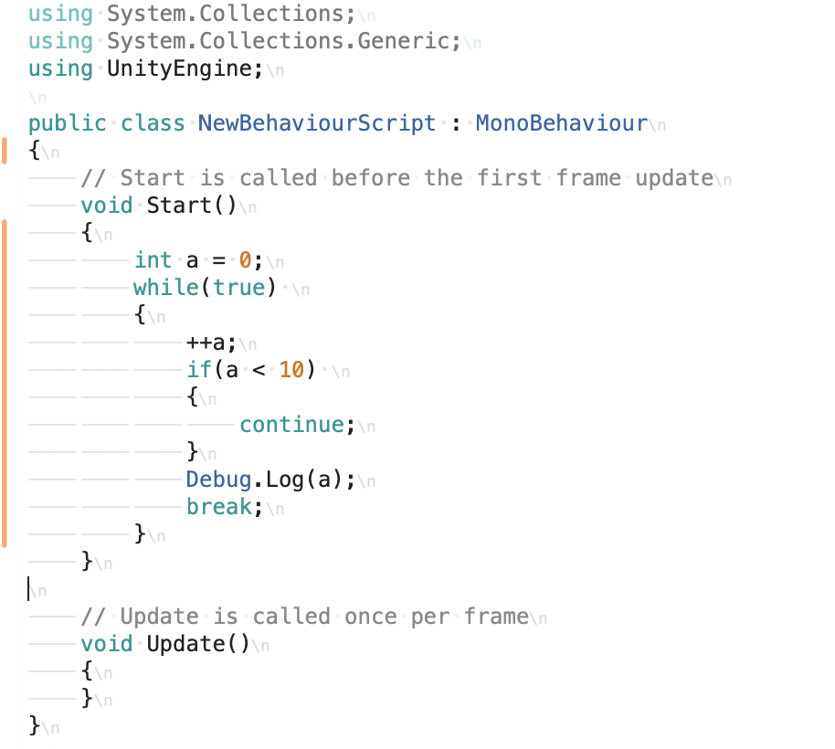

 | do〜while文

 | int a = 0;
 | while(a > 5)
 | {
 | ++a;
 | Debug.Log(a);
 | }

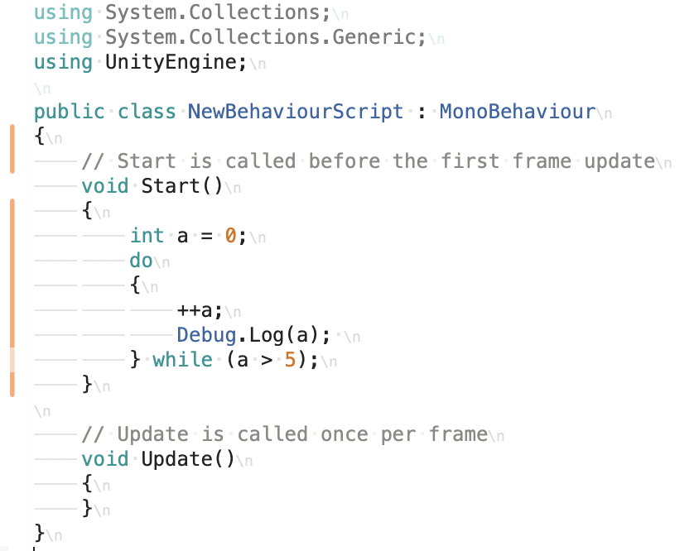

 | for文

 | forループ

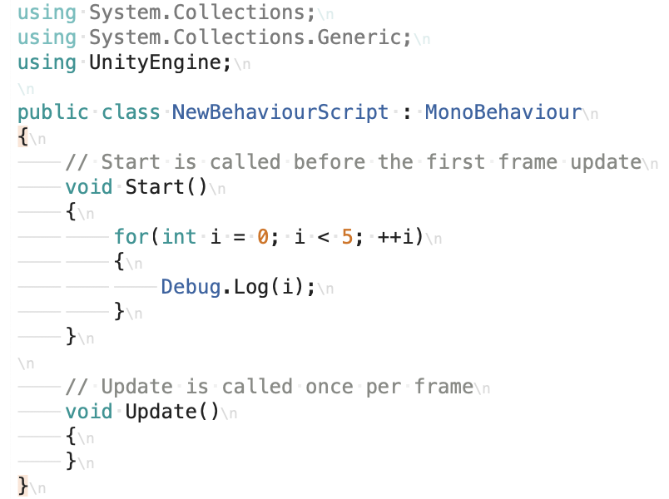

 | int i = 0;
 | while ( i < 5 )
 | {
 | Debug.Log(i);
 | ++i;
 | }

 | for文の無限ループ

 | for(;;)
 | {
 | }

 | 配列を使ってみよう【C#入門】【Unity】

 | 配列の便利さ

 | int[] a = new int[3];

 | int[] a = new int[3];
 | a[0] = 1;
 | a[1] = 2;
 | a[2] = 3;

 | int[] a = {1,2,3};

 | 箱の箱・配列

 | int[] a = new int[3];
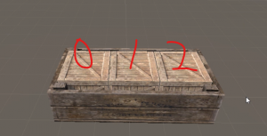

 | ループ文を使用して便利に配列を使おう

 | int[] a = new int[50];
 | for(int i = 0; i < a.Length; ++i)
 | {
 | a[i] = i;
 | }

 | 多次元配列

 | int[,,] a = new int[3,4,2];

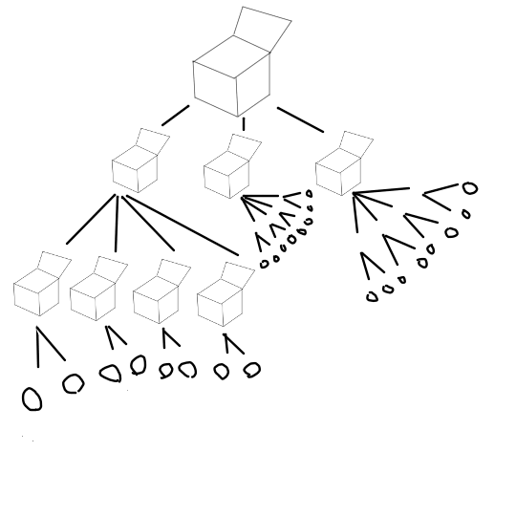

 | int[,,] a = new int[3,4,2];
 | for(int i = 0; i < a.GetLength(0); ++i)
 | {
 | for(int j = 0; j < a.GetLength(1); ++j)
 | {
 | for(int k = 0; k < a.GetLength(2); ++k)
 | {
 | a[i,j,k] = i + j + k;
 | }
 | }
 | }

 | foreach文
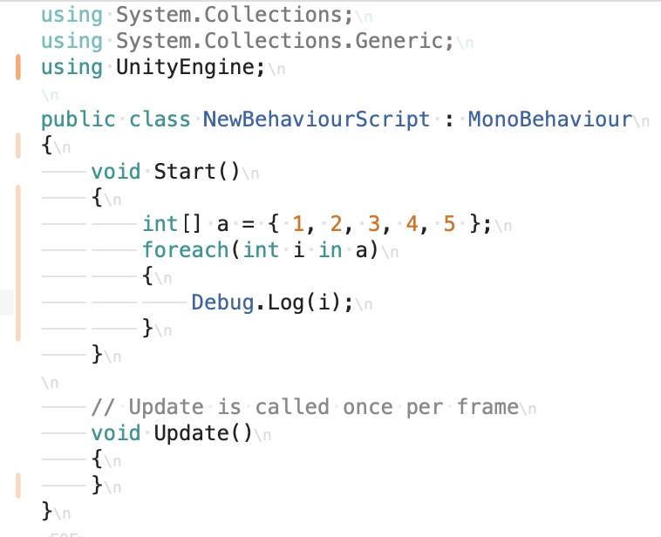

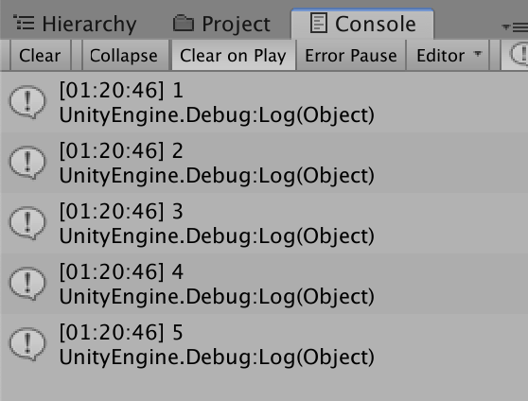

 | int[] a = {1,2,3,4,5};
 | for(int i = 0; i < 5; ++i)
 | {
 | Debug.Log(a[i]);
 | }

